Inverter History Report__17-08-
Inverter History Report_18/06/2022_Report

Inverter SN:054B7020C020044 |  | Inverter type:B7
Collector SN:4045086367 |  | Full Load Hours(h):1.46
Rated Power:10000Wp

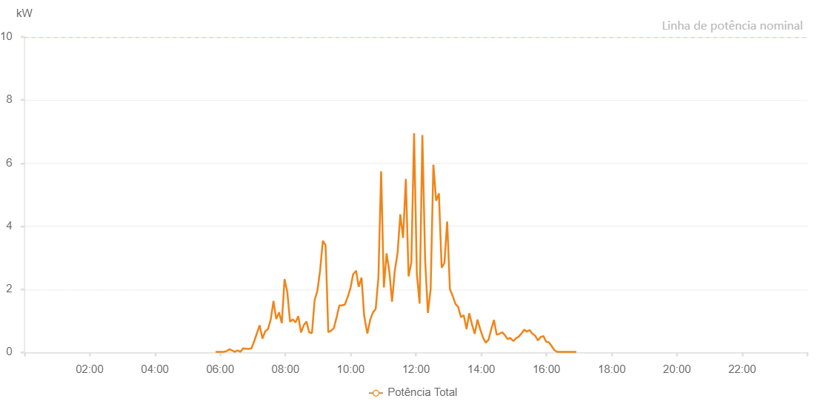

Number | Time | Working State | Alarm Code | Total Inverter Power(W)
1 | 18/06/2022 05:51:34 (UTC-4:00) | Normal |  | 20.000
2 | 18/06/2022 05:56:34 (UTC-4:00) | Normal |  | 20.000
3 | 18/06/2022 06:01:35 (UTC-4:00) | Normal |  | 20.000
4 | 18/06/2022 06:06:39 (UTC-4:00) | Normal |  | 20.000
5 | 18/06/2022 06:11:43 (UTC-4:00) | Normal |  | 40.000
6 | 18/06/2022 06:16:51 (UTC-4:00) | Normal |  | 100.000
7 | 18/06/2022 06:21:53 (UTC-4:00) | Normal |  | 60.000
8 | 18/06/2022 06:26:58 (UTC-4:00) | Normal |  | 20.000
9 | 18/06/2022 06:32:02 (UTC-4:00) | Normal |  | 60.000
10 | 18/06/2022 06:37:07 (UTC-4:00) | Normal |  | 20.000
11 | 18/06/2022 06:42:15 (UTC-4:00) | Normal |  | 130.000
12 | 18/06/2022 06:47:19 (UTC-4:00) | Normal |  | 120.000
13 | 18/06/2022 06:52:22 (UTC-4:00) | Normal |  | 110.000
14 | 18/06/2022 06:57:27 (UTC-4:00) | Normal |  | 130.000
15 | 18/06/2022 07:02:32 (UTC-4:00) | Normal |  | 350.000
16 | 18/06/2022 07:07:36 (UTC-4:00) | Normal |  | 610.000
17 | 18/06/2022 07:12:39 (UTC-4:00) | Normal |  | 860.000
18 | 18/06/2022 07:17:44 (UTC-4:00) | Normal |  | 440.000
19 | 18/06/2022 07:22:49 (UTC-4:00) | Normal |  | 670.000
20 | 18/06/2022 07:27:55 (UTC-4:00) | Normal |  | 740.000
21 | 18/06/2022 07:32:58 (UTC-4:00) | Normal |  | 1040.000
22 | 18/06/2022 07:38:03 (UTC-4:00) | Normal |  | 1630.000
23 | 18/06/2022 07:43:07 (UTC-4:00) | Normal |  | 1060.000
24 | 18/06/2022 07:48:13 (UTC-4:00) | Normal |  | 1260.000
25 | 18/06/2022 07:48:24 (UTC-4:00) | Normal |  | 1260.000
26 | 18/06/2022 07:53:21 (UTC-4:00) | Normal |  | 930.000
27 | 18/06/2022 07:58:23 (UTC-4:00) | Normal |  | 2310.000
28 | 18/06/2022 07:58:33 (UTC-4:00) | Normal |  | 2310.000
29 | 18/06/2022 08:03:26 (UTC-4:00) | Normal |  | 1920.000
30 | 18/06/2022 08:08:32 (UTC-4:00) | Normal |  | 970.000
31 | 18/06/2022 08:13:35 (UTC-4:00) | Normal |  | 1050.000
32 | 18/06/2022 08:18:36 (UTC-4:00) | Normal |  | 950.000
33 | 18/06/2022 08:23:36 (UTC-4:00) | Normal |  | 1150.000
34 | 18/06/2022 08:28:40 (UTC-4:00) | Normal |  | 630.000
35 | 18/06/2022 08:33:41 (UTC-4:00) | Normal |  | 860.000
36 | 18/06/2022 08:38:41 (UTC-4:00) | Normal |  | 980.000
37 | 18/06/2022 08:43:42 (UTC-4:00) | Normal |  | 640.000
38 | 18/06/2022 08:48:44 (UTC-4:00) | Normal |  | 610.000
39 | 18/06/2022 08:53:44 (UTC-4:00) | Normal |  | 1660.000
40 | 18/06/2022 08:58:45 (UTC-4:00) | Normal |  | 1950.000
41 | 18/06/2022 09:03:47 (UTC-4:00) | Normal |  | 2600.000
42 | 18/06/2022 09:08:47 (UTC-4:00) | Normal |  | 3540.000
43 | 18/06/2022 09:13:48 (UTC-4:00) | Normal |  | 3400.000
44 | 18/06/2022 09:18:49 (UTC-4:00) | Normal |  | 640.000
45 | 18/06/2022 09:23:54 (UTC-4:00) | Normal |  | 690.000
46 | 18/06/2022 09:29:00 (UTC-4:00) | Normal |  | 770.000
47 | 18/06/2022 09:34:05 (UTC-4:00) | Normal |  | 1110.000
48 | 18/06/2022 09:39:08 (UTC-4:00) | Normal |  | 1490.000
49 | 18/06/2022 09:44:14 (UTC-4:00) | Normal |  | 1490.000
50 | 18/06/2022 09:49:18 (UTC-4:00) | Normal |  | 1520.000
51 | 18/06/2022 09:54:23 (UTC-4:00) | Normal |  | 1750.000
52 | 18/06/2022 09:59:28 (UTC-4:00) | Normal |  | 2030.000
53 | 18/06/2022 10:04:34 (UTC-4:00) | Normal |  | 2480.000
54 | 18/06/2022 10:09:36 (UTC-4:00) | Normal |  | 2580.000
55 | 18/06/2022 10:10:01 (UTC-4:00) | Normal |  | 2580.000
56 | 18/06/2022 10:14:41 (UTC-4:00) | Normal |  | 2080.000
57 | 18/06/2022 10:19:45 (UTC-4:00) | Normal |  | 2360.000
58 | 18/06/2022 10:19:59 (UTC-4:00) | Normal |  | 2360.000
59 | 18/06/2022 10:24:49 (UTC-4:00) | Normal |  | 1160.000
60 | 18/06/2022 10:29:54 (UTC-4:00) | Normal |  | 660.000
61 | 18/06/2022 10:30:08 (UTC-4:00) | Normal |  | 660.000
62 | 18/06/2022 10:30:38 (UTC-4:00) | Normal |  | 600.000
63 | 18/06/2022 10:36:00 (UTC-4:00) | Normal |  | 1040.000
64 | 18/06/2022 10:41:01 (UTC-4:00) | Normal |  | 1270.000
65 | 18/06/2022 10:46:01 (UTC-4:00) | Normal |  | 1380.000
66 | 18/06/2022 10:51:01 (UTC-4:00) | Normal |  | 2390.000
67 | 18/06/2022 10:56:01 (UTC-4:00) | Normal |  | 5740.000
68 | 18/06/2022 11:01:01 (UTC-4:00) | Normal |  | 2060.000
69 | 18/06/2022 11:06:01 (UTC-4:00) | Normal |  | 3140.000
70 | 18/06/2022 11:11:04 (UTC-4:00) | Normal |  | 2570.000
71 | 18/06/2022 11:16:04 (UTC-4:00) | Normal |  | 1610.000
72 | 18/06/2022 11:21:05 (UTC-4:00) | Normal |  | 2590.000
73 | 18/06/2022 11:26:10 (UTC-4:00) | Normal |  | 3140.000
74 | 18/06/2022 11:31:16 (UTC-4:00) | Normal |  | 4380.000
75 | 18/06/2022 11:36:20 (UTC-4:00) | Normal |  | 3630.000
76 | 18/06/2022 11:41:24 (UTC-4:00) | Normal |  | 5500.000
77 | 18/06/2022 11:46:29 (UTC-4:00) | Normal |  | 2410.000
78 | 18/06/2022 11:51:32 (UTC-4:00) | Normal |  | 2850.000
79 | 18/06/2022 11:56:36 (UTC-4:00) | Normal |  | 6950.000
80 | 18/06/2022 12:01:41 (UTC-4:00) | Normal |  | 2480.000
81 | 18/06/2022 12:06:45 (UTC-4:00) | Normal |  | 1550.000
82 | 18/06/2022 12:11:49 (UTC-4:00) | Normal |  | 6890.000
83 | 18/06/2022 12:16:53 (UTC-4:00) | Normal |  | 2940.000
84 | 18/06/2022 12:21:57 (UTC-4:00) | Normal |  | 1250.000
85 | 18/06/2022 12:27:02 (UTC-4:00) | Normal |  | 2000.000
86 | 18/06/2022 12:32:05 (UTC-4:00) | Normal |  | 5950.000
87 | 18/06/2022 12:37:09 (UTC-4:00) | Normal |  | 4810.000
88 | 18/06/2022 12:42:13 (UTC-4:00) | Normal |  | 5040.000
89 | 18/06/2022 12:47:18 (UTC-4:00) | Normal |  | 2690.000
90 | 18/06/2022 12:52:21 (UTC-4:00) | Normal |  | 2830.000
91 | 18/06/2022 12:57:25 (UTC-4:00) | Normal |  | 4150.000
92 | 18/06/2022 13:02:30 (UTC-4:00) | Normal |  | 2000.000
93 | 18/06/2022 13:07:35 (UTC-4:00) | Normal |  | 1790.000
94 | 18/06/2022 13:12:38 (UTC-4:00) | Normal |  | 1540.000
95 | 18/06/2022 13:17:42 (UTC-4:00) | Normal |  | 1440.000
96 | 18/06/2022 13:22:47 (UTC-4:00) | Normal |  | 1120.000
97 | 18/06/2022 13:23:01 (UTC-4:00) | Normal |  | 1120.000
98 | 18/06/2022 13:27:52 (UTC-4:00) | Normal |  | 1180.000
99 | 18/06/2022 13:32:56 (UTC-4:00) | Normal |  | 750.000
100 | 18/06/2022 13:33:06 (UTC-4:00) | Normal |  | 750.000
101 | 18/06/2022 13:37:59 (UTC-4:00) | Normal |  | 1240.000
102 | 18/06/2022 13:43:03 (UTC-4:00) | Normal |  | 890.000
103 | 18/06/2022 13:48:08 (UTC-4:00) | Normal |  | 590.000
104 | 18/06/2022 13:53:12 (UTC-4:00) | Normal |  | 1040.000
105 | 18/06/2022 13:58:16 (UTC-4:00) | Normal |  | 730.000
106 | 18/06/2022 14:03:21 (UTC-4:00) | Normal |  | 470.000
107 | 18/06/2022 14:08:25 (UTC-4:00) | Normal |  | 310.000
108 | 18/06/2022 14:13:29 (UTC-4:00) | Normal |  | 400.000
109 | 18/06/2022 14:18:29 (UTC-4:00) | Normal |  | 730.000
110 | 18/06/2022 14:23:29 (UTC-4:00) | Normal |  | 1030.000
111 | 18/06/2022 14:28:30 (UTC-4:00) | Normal |  | 560.000
112 | 18/06/2022 14:33:30 (UTC-4:00) | Normal |  | 590.000
113 | 18/06/2022 14:38:30 (UTC-4:00) | Normal |  | 640.000
114 | 18/06/2022 14:43:30 (UTC-4:00) | Normal |  | 550.000
115 | 18/06/2022 14:48:31 (UTC-4:00) | Normal |  | 420.000
116 | 18/06/2022 14:53:31 (UTC-4:00) | Normal |  | 470.000
117 | 18/06/2022 14:53:49 (UTC-4:00) | Normal |  | 450.000
118 | 18/06/2022 14:59:05 (UTC-4:00) | Normal |  | 360.000
119 | 18/06/2022 15:04:04 (UTC-4:00) | Normal |  | 450.000
120 | 18/06/2022 15:09:05 (UTC-4:00) | Normal |  | 500.000
121 | 18/06/2022 15:14:04 (UTC-4:00) | Normal |  | 600.000
122 | 18/06/2022 15:19:05 (UTC-4:00) | Normal |  | 720.000
123 | 18/06/2022 15:24:03 (UTC-4:00) | Normal |  | 660.000
124 | 18/06/2022 15:29:08 (UTC-4:00) | Normal |  | 710.000
125 | 18/06/2022 15:34:09 (UTC-4:00) | Normal |  | 590.000
126 | 18/06/2022 15:34:20 (UTC-4:00) | Normal |  | 590.000
127 | 18/06/2022 15:39:12 (UTC-4:00) | Normal |  | 530.000
128 | 18/06/2022 15:44:16 (UTC-4:00) | Normal |  | 380.000
129 | 18/06/2022 15:49:20 (UTC-4:00) | Normal |  | 490.000
130 | 18/06/2022 15:54:25 (UTC-4:00) | Normal |  | 520.000
131 | 18/06/2022 15:59:27 (UTC-4:00) | Normal |  | 340.000
132 | 18/06/2022 16:04:31 (UTC-4:00) | Normal |  | 320.000
133 | 18/06/2022 16:09:36 (UTC-4:00) | Normal |  | 200.000
134 | 18/06/2022 16:14:37 (UTC-4:00) | Normal |  | 70.000
135 | 18/06/2022 16:19:40 (UTC-4:00) | Normal |  | 20.000
136 | 18/06/2022 16:24:43 (UTC-4:00) | Normal |  | 20.000
137 | 18/06/2022 16:29:48 (UTC-4:00) | Normal |  | 20.000
138 | 18/06/2022 16:34:50 (UTC-4:00) | Normal |  | 20.000
139 | 18/06/2022 16:39:50 (UTC-4:00) | Normal |  | 20.000
140 | 18/06/2022 16:44:49 (UTC-4:00) | Normal |  | 20.000
141 | 18/06/2022 16:49:48 (UTC-4:00) | Normal |  | 20.000
142 | 18/06/2022 16:54:48 (UTC-4:00) | Normal |  | 20.000

